レディメイドQUOカード指示書（191001）
レディメイドQUOカード指示書 |  |  |  |  |  |  |  | ※本レディメイドQUOカード指示書に 「レディメイドQUOカード注文書」を 合わせてお申し込みください。

 |  |  |  | 注 文 者 情 報
 |  |  |  | 注文書と同一のものをご記入ください

 |  |  |  | 社名 又は氏名 |  |  | 担当者名
 |  |  |  |  |  |  | ＴＥＬ
 |  |  |  | E-mail： |  |  | ＦＡＸ
 |  |  |  | 注 文 内 容
 |  |  |  | チェックボックス □ にレ点をご記入ください
【額面】
500円券 1,000円券 2,000円券 3,000円券 5,000円券 10,000円券
【枚数】 【ベースデザイン】
枚 No. （絵柄名： ）
【文字色】
黒 青 赤 緑 特色（ ）
【字体】

□
□
□
□

 |  | 【デザインイメージ】（ご希望の文字をご記入ください）
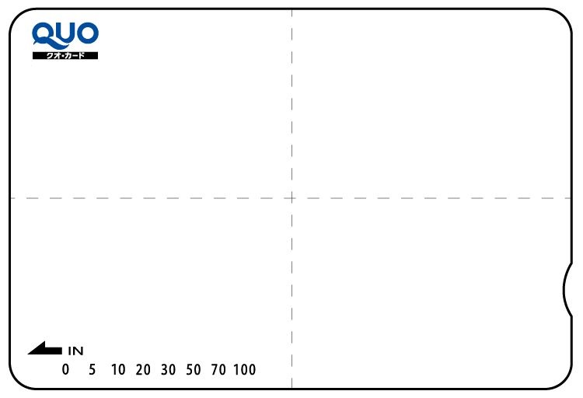

額面表示部

 |  | ※このカード枠は実際のカードより大きくなっています。（実寸：５７．５ｍｍ×８５ｍｍ）

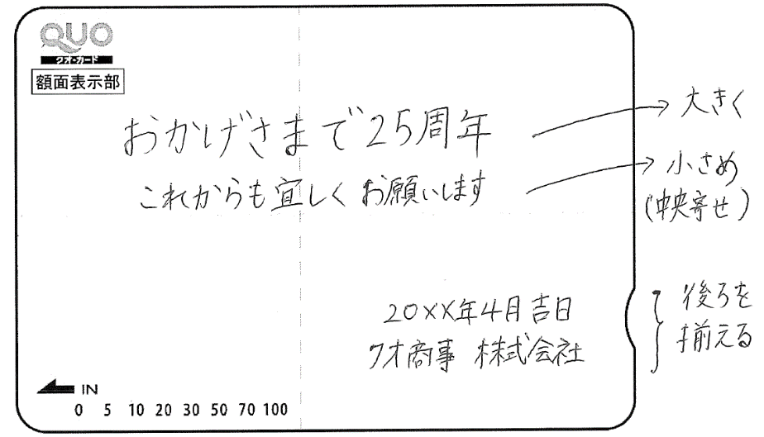
 |  |  | ＜記入例＞ |  |  | ＜ご要望＞ おまかせ
 |  |  |  |  |  | レイアウトについてご希望があればご記入ください。

 | ・印刷したい文字を手書きで記入してください。
 | ・ロゴやマークを印刷したい場合は、データをメールにてお送りください。 入稿用アドレス：quo-design@quocard.co.jp
 | （データの使用可否についてご連絡させて頂きます。）
 | ・再版のご注文の場合は、前回作成分のデザインがわかる資料をお送りください。
※オリジナル及びレディメイドカードをご発注後にキャンセルされた場合、その時点までの制作費を頂きます。又、校了後の枚数・デザイン
変更はお受けできませんので、校了時にはご確認ください。尚、版の保管期間は、納品日から１年間とさせていただきます。
※カードへの印刷剥離及び再加刷は、読取機器の故障の原因になりますので絶対に行わないでください。これにより当社が被った被害に
ついては、損害賠償の対象とさせていただきます。
※お振込の場合金融機関で発行されます振込金受取書にて領収書の発行に代えさせて頂きたくご了承ください。
※カードへの剥離印刷及び再加刷は、読取機器の故障の原因になりますので絶対に行わないでください。これにより当社が被った被害に
ついては、損害賠償の対象とさせていただきます。
※最短納期は、スタンダードカードの場合、特定時期（年末年始・ＧＷ・お盆等）及び一部の地域を除き通常注文書到着(要ご入金確認済み)後
翌々営業日となります。 尚、注文書の当日受付は１７：００までとなっておりますのでご注意ください。
※お支払い合計金額全額のご入金確認後翌営業日の発送となりますので、ご入金予定日をご確認の上ご希望納期設定をお願いします。
合計枚数
合計枚数
弊社使用欄 コード |  |  |  |  | №

管理番号：A-026(191001)

